Datos de los servidores
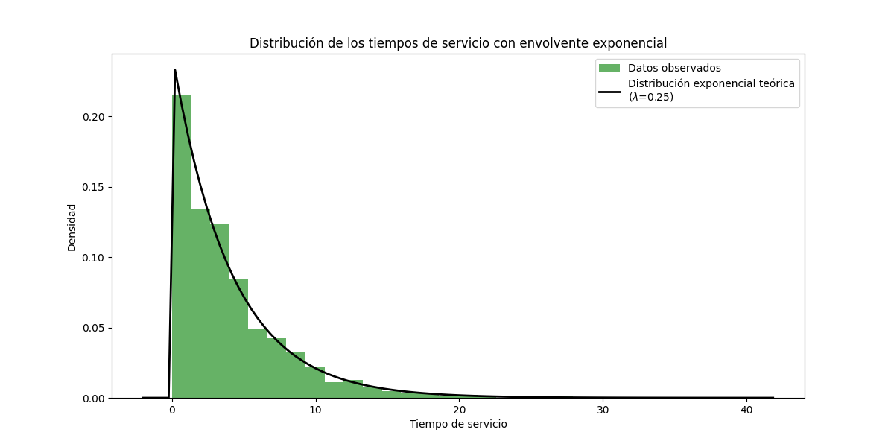
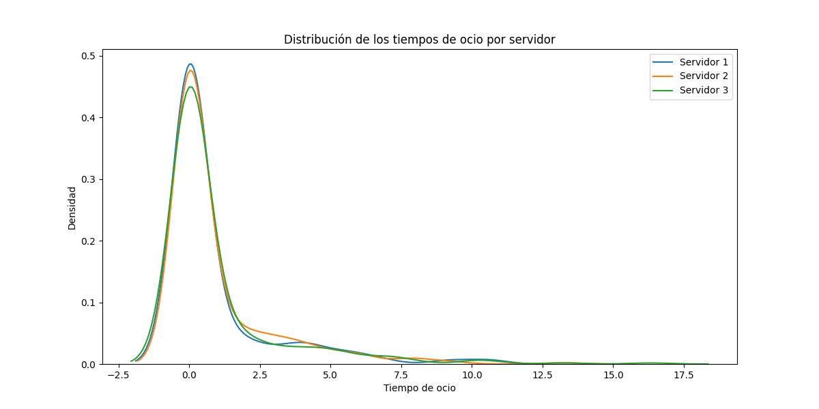
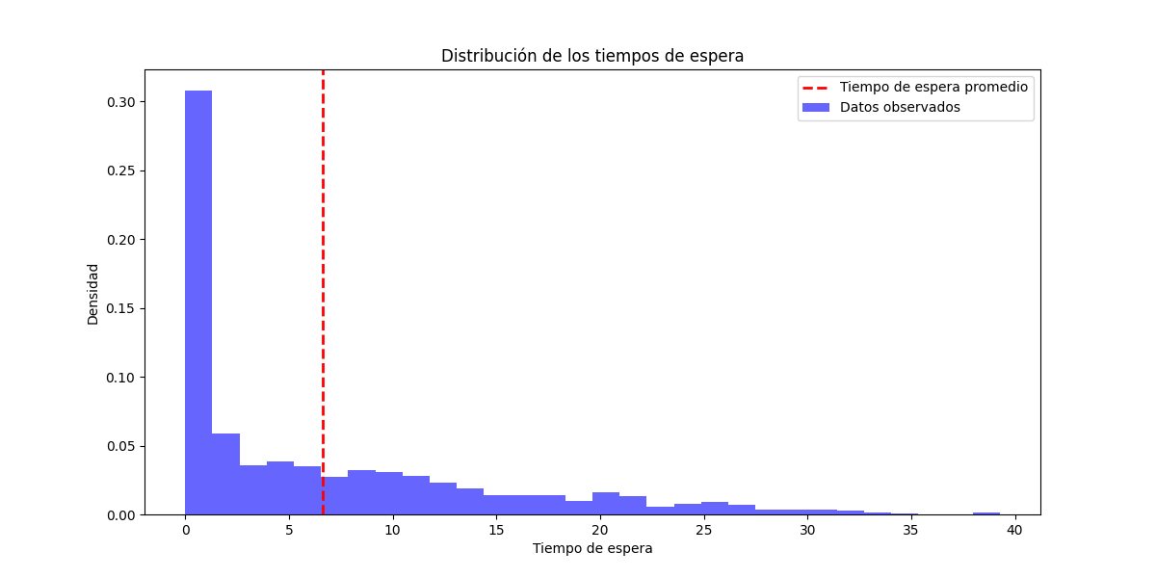
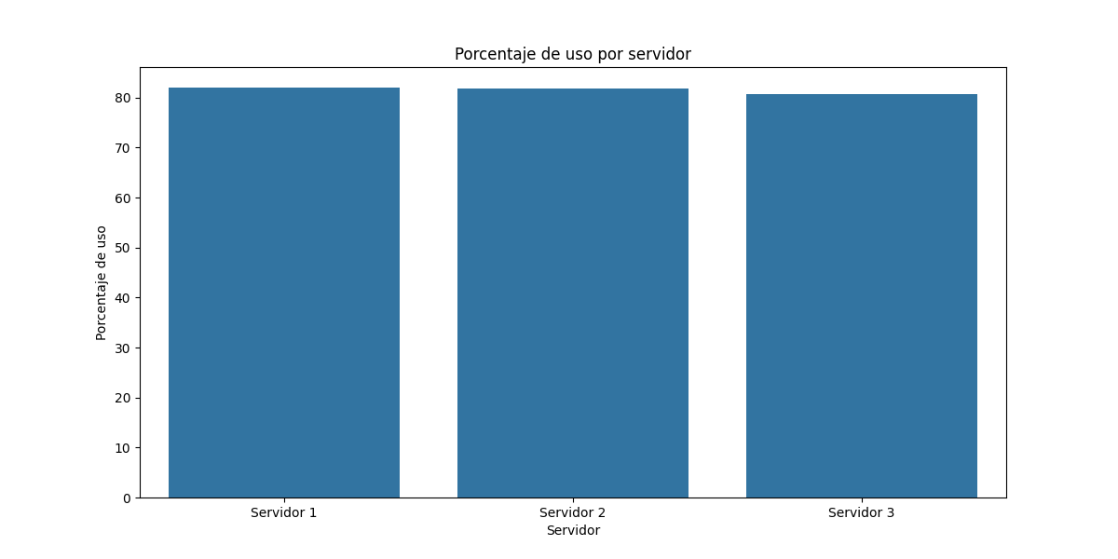
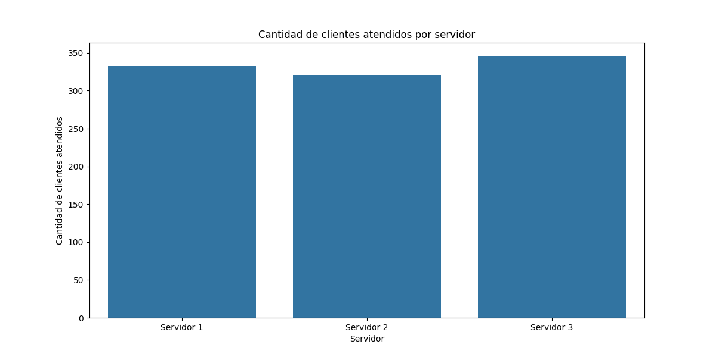
Servidor | Tiempo en espera | Porcentaje de espera | Porcentaje de uso | Tiempo de ocio | Cantidad de clientes atendidos
Servidor 1 | 300.03 | 17.98 | 82.02 | 300.22 | 333
Servidor 2 | 301.85 | 18.09 | 81.91 | 305.46 | 321

Servidor 3 | 320.5 | 19.2 | 80.8 | 325.91 | 346

